Subestação
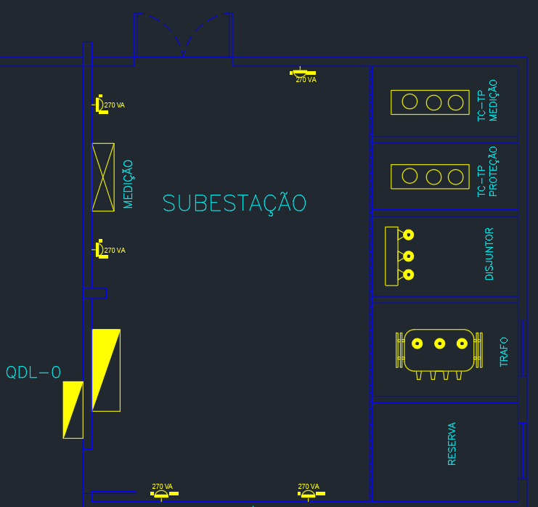
CARACTERISTICAS DO AMBIENTE

SETOR | LARGURA (m) | COMPRIMENTO (m) | ALTURA (m) | ALTURA DE TRABALHO (m) | Hlp (m) | TETO | PAREDE | PISO | TIPO DE LÂMPADA
SUBESTAÇÃO | 9.6 | 9.8 | 7 | 0.8 | 6.2 | BRANCO | BRANCA | CONCRETO | VAPOR DE SÓDIO

LUMINÁRIA SELECIONADA

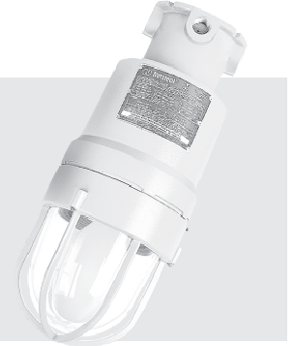
CARACTERISTICAS LUMINÁRIA
MODELO | NE250CN3H25
FABRICANTE | Nutsteel

LÂMPADA E RETOR SELECIONADOS

CARACTERISTICAS LÂMPADA |  |  | CARACTERISTICAS REATOR
MODELO | HQI-T 250 W/D PRO |  | MODELO | PTo 250/220…240 3DIM
FABRICANTE | OSRAM |  | FABRICANTE | OSRAM
POTÊNCIA (W) | 250 |  | POTÊNCIA REATOR | 12.5
FLUXO LUMINOSO | 19100 |  | F.P | 0.95
NÚMERO DE LUMINÁRIAS | 1

DETERMINAÇÃO DO FATOR DE DEPRECIAÇÃO (Fdl)
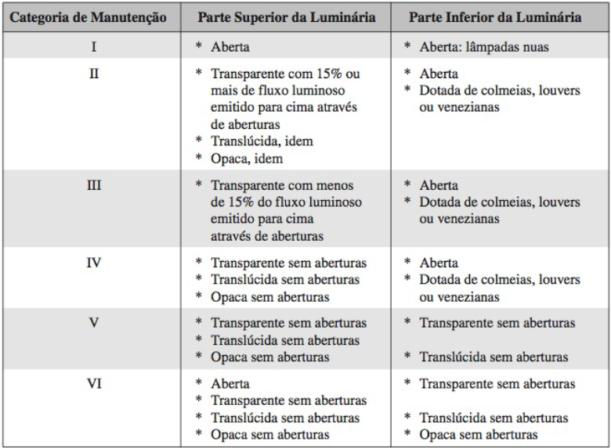
Categoria da Luminaria | V
Vida útil da lampada (tabela 2.1 mamede) (h) | 16000
Tempo de manutenção (meses) | 19.05
Categoria do local | LIMPO
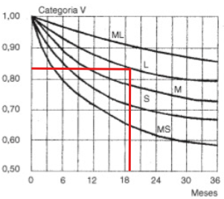

FATOR DE DEPRECIAÇÃO | 0.82

DETERMINAÇÃO DO FATOR DE UTILIZAÇÃO (Fu)
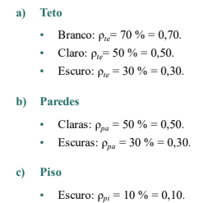
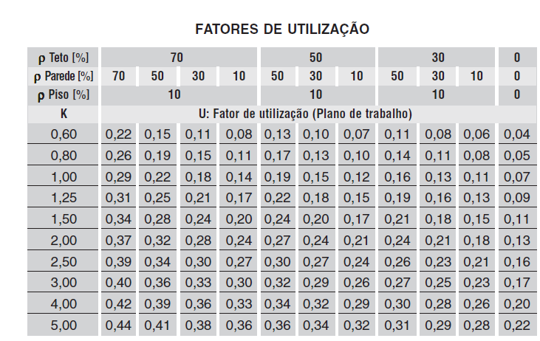

K | 0.78

tera que fazer interpolação pois 1,52 nao existe na tabela 2.9 do mamede

TETO | BRANCO
PAREDE | BRANCA
PISO | CONCRETO
pte | 70%
ppa | 70%
pp | 10%
Fu | 0.26

DETERMINAÇÃO DE ILUMINAMENTO (E)
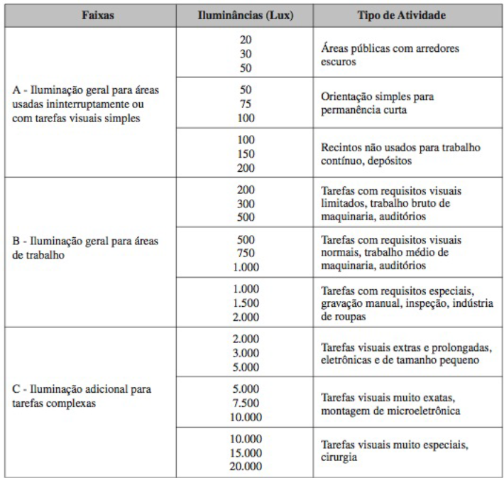
IDADE | 41 anos
VELOCIDADE E PRECISÃO | Importante
REFLETÂNCIA NO FUNDO DA TAREFA | 40%
PESO FINAL | 0

CATEGORIA B - REQUISITOS VISUAIS LIMITADOS
ILUMINAMENTO (Lux) | 200

DETERMINAÇÃO DE FLUXO TOTAL (Wt)

Wt (lm) | 88255.16

DETERMINAÇÃO DE NÚMERO DE LUMINÁRIAS (Nlu)

Nlu | 4.62
Nlu - Final | 5.00

DISTRIBUIÇÃO DE LUMINÁRIAS
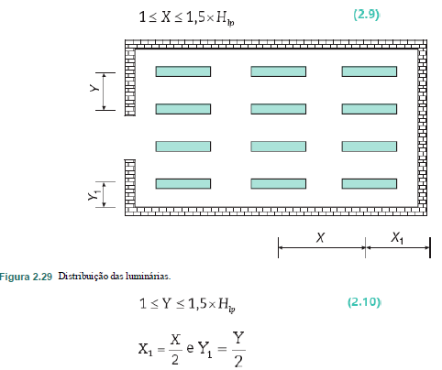

DADOS |  | VERIFICAÇÃO
X (m) | 0.00 | SIM
X1 (m) | 0.00 | SIM
Y (m) | 0.00 | SIM
Y1 (m) | 0.00 | SIM
Hlp*1,5 (m) | 0 | -

POTÊNCIA DO PONTO DE ILUMINAÇÃO

Tensão de alimentação (V) | 220
Potencia do conjunto (VA) | 263.16
Potencia selecionada para o ponto (VA) | 270
Potencia do arranjo (VA) | 1350
Corrente de projeto (VA) | 6.14

DISTRIBUIÇÃO FINAL

Sala de Caldeira
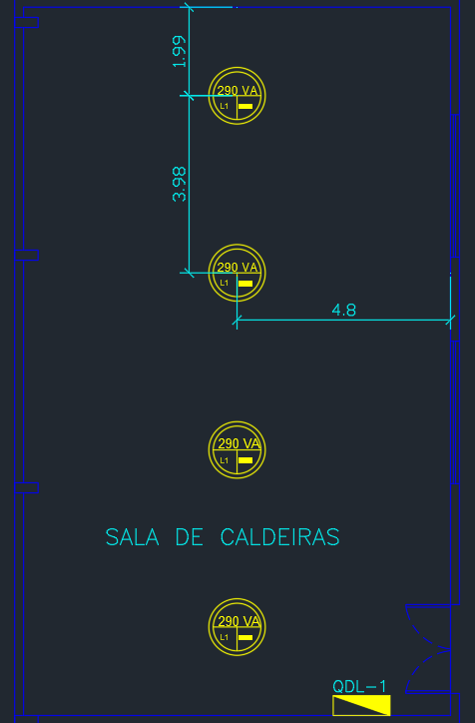
CARACTERISTICAS DO AMBIENTE

SETOR | LARGURA (m) | COMPRIMENTO (m) | ALTURA (m) | ALTURA DE TRABALHO (m) | Hlp (m) | TETO | PAREDE | PISO | TIPO DE LÂMPADA
SALA DE CALDEIRA | 9.6 | 15.92 | 7 | 0.8 | 6.2 | ZINCO | CLARA | CONCRETO | VAPOR DE SÓDIO

LUMINÁRIA SELECIONADA
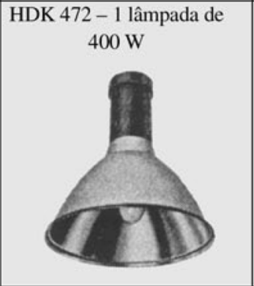
CARACTERISTICAS LUMINÁRIA
MODELO | HDK 474 + GDK 472 PG
FABRICANTE | Phillips

LÂMPADA E RETOR SELECIONADOS
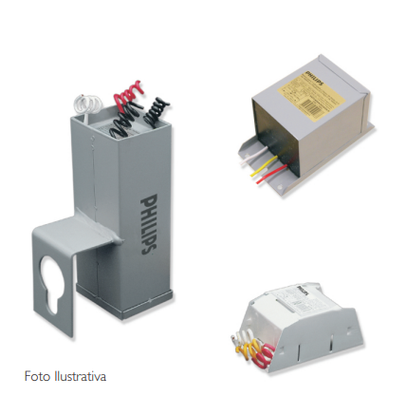
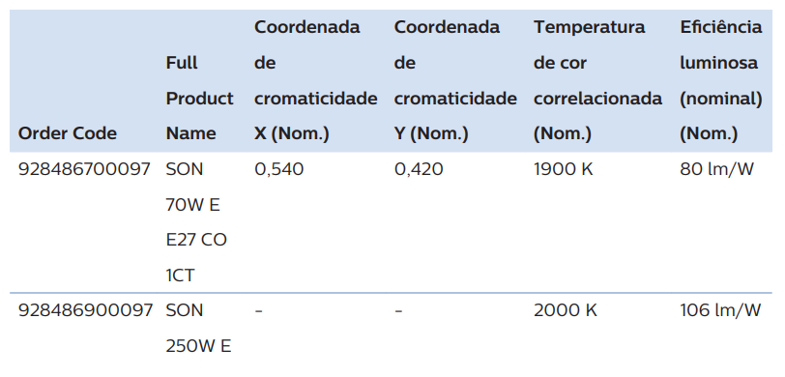
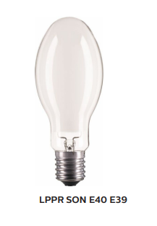
CARACTERISTICAS LÂMPADA |  |  | CARACTERISTICAS REATOR
MODELO | SON 250W E E40 CO 1SL |  | MODELO | VSTI250A26IGOS
FABRICANTE | Phillips |  | FABRICANTE | Phillips
POTÊNCIA (W) | 250 |  | PERDA (W) | 30
FLUXO LUMINOSO | 26000 |  | F.P | 0.95
NÚMERO DE LAMPADAS POR LUMINARIA | 1

DETERMINAÇÃO DO FATOR DE DEPRECIAÇÃO (Fdl)

Categoria da Luminaria | I
Vida útil da lampada (tabela 2.1 mamede) (h) | 18000
Tempo de manutenção (meses) | 21.43
Categoria do local | SUJO
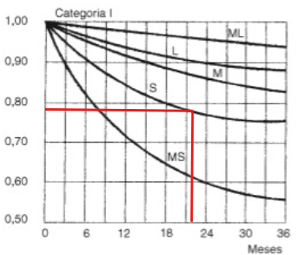

FATOR DE DEPRECIAÇÃO | 0.78

DETERMINAÇÃO DO FATOR DE UTILIZAÇÃO (Fu)
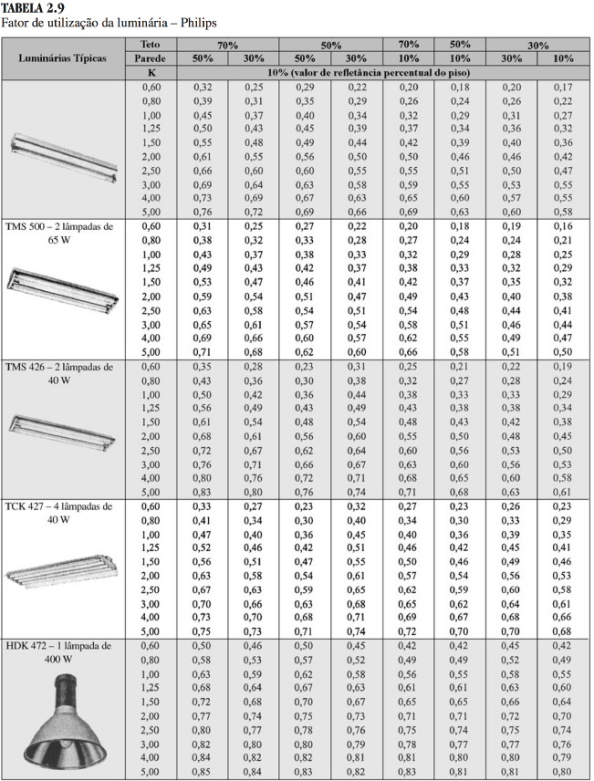

K | 0.97

TETO | ZINCO
PAREDE | CLARA
PISO | CONCRETO
pte | 50%
ppa | 50%
pp | 10%
Fu | 0.62

DETERMINAÇÃO DE ILUMINAMENTO (E)

IDADE | 41 anos
VELOCIDADE E PRECISÃO | Importante
REFLETÂNCIA NO FUNDO DA TAREFA | 40%
PESO FINAL | 0

CATEGORIA B - TRABALHO BRUTO DE MAQUINARIA
ILUMINAMENTO (Lux) | 300

DETERMINAÇÃO DE FLUXO TOTAL (Wt)

Wt (lm) | 94808.93

DETERMINAÇÃO DE NÚMERO DE LUMINÁRIAS (Nlu)

Nlu | 3.65
Nlu - Final | 4.00

DISTRIBUIÇÃO DE LUMINÁRIAS

LUMINÁRIAS EIXO X | 1
LUMINÁRIAS EIXO Y | 4

DADOS |  | VERIFICAÇÃO
X (m) | 4.80 | -
X1 (m) | 4.80 | SIM
Y (m) | 3.98 | -
Y1 (m) | 1.99 | SIM
Hlp*1,5 (m) | 9.3 | -

POTÊNCIA DO PONTO DE ILUMINAÇÃO

Tensão de alimentação (V) | 220
Potencia do conjunto (VA) | 281.58
Potencia selecionada para o ponto (VA) | 290
Potencia do arranjo (VA) | 1160
Corrente de projeto (VA) | 5.27

DISTRIBUIÇÃO FINAL

Compressor
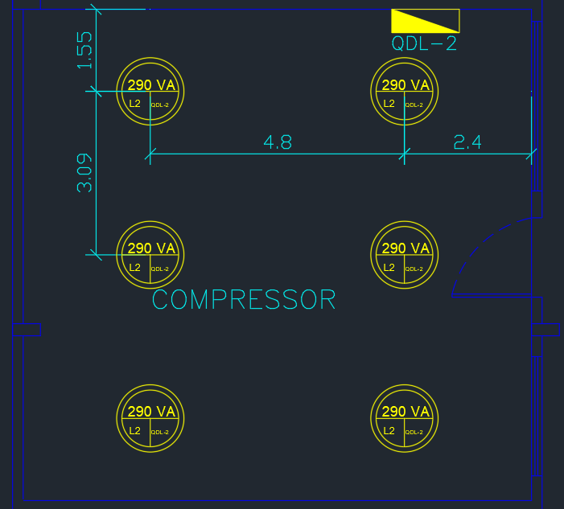
CARACTERISTICAS DO AMBIENTE

SETOR | LARGURA (m) | COMPRIMENTO (m) | ALTURA (m) | ALTURA DE TRABALHO (m) | Hlp (m) | TETO | PAREDE | PISO | TIPO DE LÂMPADA
COMPRESSOR | 9.6 | 9.28 | 7 | 0.8 | 6.2 | ZINCO | CLARA | CONCRETO | FLUORESCENTE

LUMINÁRIA SELECIONADA

CARACTERISTICAS LUMINÁRIA
MODELO | HDK 474 + GDK 472 PG
FABRICANTE | Phillips

LÂMPADA E RETOR SELECIONADOS

CARACTERISTICAS LÂMPADA |  |  | CARACTERISTICAS REATOR
MODELO | SON 250W E E40 CO 1SL |  | MODELO | VSTI250A26IGOS
FABRICANTE | Phillips |  | FABRICANTE | Phillips
POTÊNCIA (W) | 250 |  | PERDA (W) | 30
FLUXO LUMINOSO | 26000 |  | F.P | 0.95
NÚMERO DE LUMINÁRIAS | 1

DETERMINAÇÃO DO FATOR DE DEPRECIAÇÃO (Fdl)

Categoria da Luminaria | I
Vida útil da lampada (tabela 2.1 mamede) (h) | 18000
Tempo de manutenção (meses) | 21.43
Categoria do local | SUJO

FATOR DE DEPRECIAÇÃO | 0.78

DETERMINAÇÃO DO FATOR DE UTILIZAÇÃO (Fu)

K | 0.76

tera que fazer interpolação pois 1,52 nao existe na tabela 2.9 do mamede

TETO | ZINCO
PAREDE | CLARA
PISO | CONCRETO
pte | 50%
ppa | 50%
pp | 10%
Fu | 0.57

DETERMINAÇÃO DE ILUMINAMENTO (E)

IDADE | 41 anos
VELOCIDADE E PRECISÃO | Importante
REFLETÂNCIA NO FUNDO DA TAREFA | 40%
PESO FINAL | 0

CATEGORIA B - INSPEÇÃO
ILUMINAMENTO (Lux) | 750

DETERMINAÇÃO DE FLUXO TOTAL (Wt)

Wt (lm) | 150283.40

DETERMINAÇÃO DE NÚMERO DE LUMINÁRIAS (Nlu)

Nlu | 5.78
Nlu - Final | 6.00

DISTRIBUIÇÃO DE LUMINÁRIAS

LUMINÁRIAS EIXO X | 2
LUMINÁRIAS EIXO Y | 3

DADOS |  | VERIFICAÇÃO
X (m) | 4.80 | SIM
X1 (m) | 2.40 | SIM
Y (m) | 3.09 | SIM
Y1 (m) | 1.55 | SIM
Hlp*1,5 (m) | 9.3 | -

POTÊNCIA DO PONTO DE ILUMINAÇÃO

Tensão de alimentação (V) | 220
Potencia do conjunto (VA) | 281.58
Potencia selecionada para o ponto (VA) | 290
Potencia do arranjo (VA) | 1740
Corrente de projeto (VA) | 7.91

DISTRIBUIÇÃO FINAL

Dep. Carcaça 02
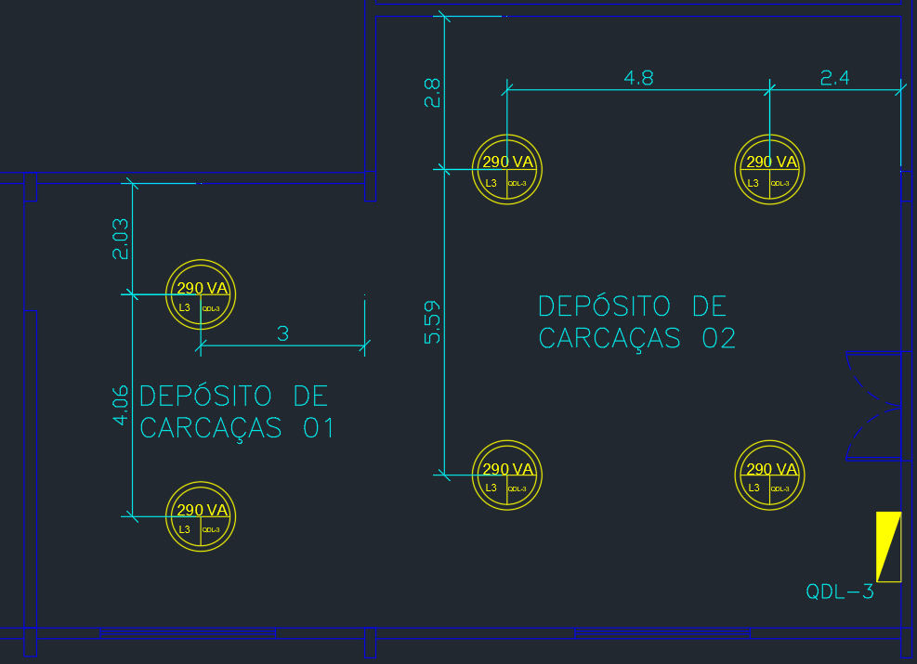
CARACTERISTICAS DO AMBIENTE

SETOR | LARGURA (m) | COMPRIMENTO (m) | ALTURA (m) | ALTURA DE TRABALHO (m) | Hlp (m) | TETO | PAREDE | PISO | TIPO DE LÂMPADA
DEPÓSITO DE CARCAÇAS 02 | 9.6 | 11.18 | 7 | 0.8 | 6.2 | ZINCO | CLARA | CONCRETO | FLUORESCENTE

LUMINÁRIA SELECIONADA

CARACTERISTICAS LUMINÁRIA
MODELO | HDK 474 + GDK 472 PG
FABRICANTE | Phillips

LÂMPADA E RETOR SELECIONADOS

CARACTERISTICAS LÂMPADA |  |  | CARACTERISTICAS REATOR
MODELO | SON 250W E E40 CO 1SL |  | MODELO | VSTI250A26IGOS
FABRICANTE | Phillips |  | FABRICANTE | Phillips
POTÊNCIA (W) | 250 |  | PERDA (W) | 30
FLUXO LUMINOSO | 26000 |  | F.P | 0.95
NÚMERO DE LUMINÁRIAS | 1

DETERMINAÇÃO DO FATOR DE DEPRECIAÇÃO (Fdl)

Categoria da Luminaria | I
Vida útil da lampada (tabela 2.1 mamede) (h) | 18000
Tempo de manutenção (meses) | 21.43
Categoria do local | SUJO

FATOR DE DEPRECIAÇÃO | 0.78

DETERMINAÇÃO DO FATOR DE UTILIZAÇÃO (Fu)

K | 0.83

tera que fazer interpolação pois 1,52 nao existe na tabela 2.9 do mamede

TETO | ZINCO
PAREDE | CLARA
PISO | CONCRETO
pte | 50%
ppa | 50%
pp | 10%
Fu | 0.57

DETERMINAÇÃO DE ILUMINAMENTO (E)

IDADE | 41 anos
VELOCIDADE E PRECISÃO | Importante
REFLETÂNCIA NO FUNDO DA TAREFA | 40%
PESO FINAL | 0

CATEGORIA B - INSPEÇÃO
ILUMINAMENTO (Lux) | 300

DETERMINAÇÃO DE FLUXO TOTAL (Wt)

Wt (lm) | 72421.05

DETERMINAÇÃO DE NÚMERO DE LUMINÁRIAS (Nlu)

Nlu | 2.79
Nlu - Final | 4.00

DISTRIBUIÇÃO DE LUMINÁRIAS

LUMINÁRIAS EIXO X | 2
LUMINÁRIAS EIXO Y | 2

DADOS |  | VERIFICAÇÃO
X (m) | 4.80 | SIM
X1 (m) | 2.40 | SIM
Y (m) | 5.59 | SIM
Y1 (m) | 2.80 | SIM
Hlp*1,5 (m) | 9.3 | -

POTÊNCIA DO PONTO DE ILUMINAÇÃO

Tensão de alimentação (V) | 220
Potencia do conjunto (VA) | 281.58
Potencia selecionada para o ponto (VA) | 290
Potencia do arranjo (VA) | 1160
Corrente de projeto (VA) | 5.27

DISTRIBUIÇÃO FINAL

Recapagem - Cavidades
CARACTERISTICAS DO AMBIENTE
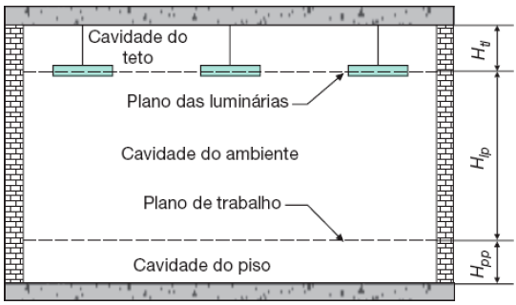
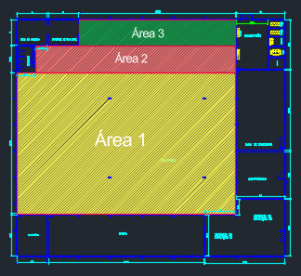
Dados de Entrada | Área 1 | Área 2 | Área 3 | Recapagem | 1585.56
Largura (m) | 43.38 | 39.25 | 30.90 | 43.37 | 36.55891169 | 43.37
Comprimento (m) | 27.95 | 5.23 | 5.00 | 38.18 |  | #DIV/0! | #DIV/0!
Altura (m) | 7.00 | 7.00 | 7.00 | 7.00 |  | #DIV/0! | #DIV/0!
Altura de trabalho (m) | 0.80 | 0.80 | 0.80 | 0.80
Altura mínima exigida | 4.00 | 4.00 | 4.00 | 4.00
Comprimento Tirante (m) | 0.00 | 0.00 | 0.00 | 0.00
Htl (m) | 1.00 | 1.00 | 1.00 | 1.00
Hlp (m) | 5.20 | 5.20 | 5.20 | 5.20 | 1212.471 | 205.2775 | 154.5
Hpp (m) | 0.80 | 0.80 | 0.80 | 0.80
Tipo de Lâmpada | Vapor de Sódio | Vapor de Sódio | Vapor de Sódio | Vapor de Sódio
Cor Teto | ZINCO | ZINCO | ZINCO | ZINCO | 50% | 7.8
Cor Parede | CLARA | CLARA | CLARA | CLARA | 50%
Cor chão | CONCRETO | CONCRETO | CONCRETO | CONCRETO | 10%
Fator de relação de cavidade (k) | 0.294 | 1.083 | 1.162 | 0.246

LUMINÁRIA SELECIONADA

CARACTERISTICAS LUMINÁRIA
MODELO | HDK 474 + GDK 472 PG
FABRICANTE | Phillips

LÂMPADA E RETOR SELECIONADOS

CARACTERISTICAS LÂMPADA |  |  | CARACTERISTICAS REATOR
MODELO | SON 400W E E40 CO 1SL |  | MODELO | VTE400A26HQI E
FABRICANTE | Phillips |  | FABRICANTE | Phillips
POTÊNCIA (W) | 400 |  | PERDA (W) | 30
FLUXO LUMINOSO | 48800 |  | F.P | 0.95
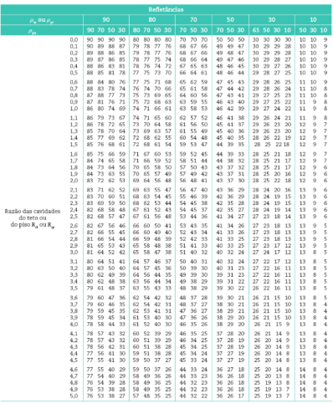
NÚMERO DE LUMINÁRIAS | 1

DADOS DAS CAVIDADES

Dados de Entrada |  |  |  |  |  |  |  |  | Refletancia efetiva da cavidade do piso (ρcp) |  |  | Refletancia efetiva da cavidade do teto (ρct)
Relação da Cavidade do Teto (Rct) | 0.294 | 1.083 | 1.162 | 0.246 | Calculado |  |  |  | PISO | CONCRETO |  | TETO | ZINCO
Relação da Cavidado do recinto (Rcr) | 1.530 | 5.634 | 6.041 | 1.280 | Calculado |  |  |  | PAREDE | CLARA |  | PAREDE | CLARA
Relação da Cavidade do piso (Rcp) | 0.235 | 0.867 | 0.929 | 0.197 | Calculado |  |  |  | ppi | 10% |  | pte | 50%
Refletancia efetiva da cavidade do piso (ρcp) | 10.00 | 11.00 | 11.00 | 10.00 | Valor da tabela |  |  |  | ppa | 50% |  | ppa | 50%
Refletancia efetiva da cavidade do teto (ρct) | 47.00 | 41.00 | 41.00 | 48.00 | Valor da tabela |  |  |  | Relação da Cavidade do piso (Rcp) |  |  | ppi
 |  |  |  |  |  |  |  |  |  |  |  | Relação da Cavidade do Teto (Rct)

INTERPOLAÇÃO - FATOR DE UTILIZAÇÃO
Dados de Entrada | AREA 1 |  |  | AREA 2 |  |  | AREA 3
 | Rcr=1 | Rcr=2 | 1.530 | Rcr=5 | Rcr=6 | 5.634 | Rcr=6 | Rcr=7 | 6.04
k 1 | 10 | 10 | 2 | 10 | 10 | 6 | 10 | 10 | 7.00
k 2 | 50 | 50 | 1 | 50 | 50 | 5 | 50 | 50 | 6.00
Fu 1 | 0.67 | 0.61 | 0.716 | 0.47 | 0.44 | 0.49 | 0.44 | 0.41 | 0.445
Fu 2 | 0.72 | 0.65 | 0.647 | 0.50 | 0.46 | 0.46 | 0.46 | 0.43 | 0.415
k encontrado | 47.000 | 47.000 | 1.530 | 41.000 | 41.000 | 5.634 | 41.000 | 41.000 | 6.041
denominador 1 | 40.000 | 40.000 | -1.000 | 40.000 | 40.000 | -1.000 | 40.000 | 40.000 | -1.000
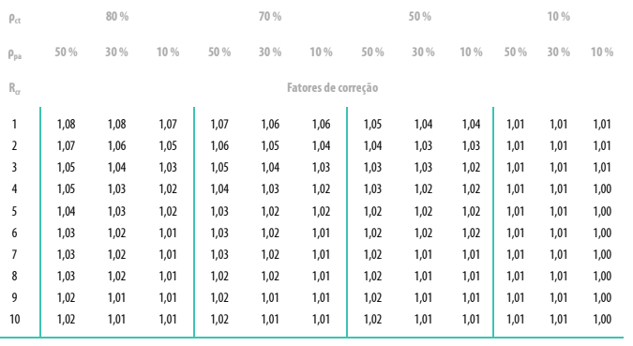
denominador 2 | 3.000 | 3.000 | -0.530 | 9.000 | 9.000 | -0.634 | 31.000 | 31.000 | -0.041
numerador 1 | 0.050 | 0.040 | 0.069 | 0.030 | 0.020 | 0.038 | 0.020 | 0.020 | 0.030
FU calculado | 0.716 | 0.647 | 0.610 | 0.493 | 0.456 | 0.432 | 0.445 | 0.415 | 0.413

Coeficiente de correção do fator de utilização
Dados de Entrada
Dados de Entrada | Área 1 | Área 2 | Área 3
pcp | 10.00 | 11.00 | 11.00
Fator de utilização inicial | 0.61 | 0.43 | 0.41
Fator de correção | 1.04 | 1.02 | 1.02
Fator de utilização corrigido | 0.58685 | 0.42311 | 0.40515

Fator de depreciação

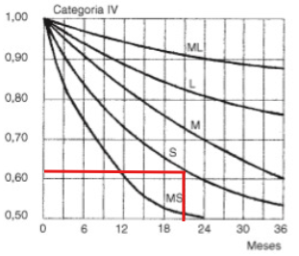
Dados de Entrada | Área 1 | Área 2 | Área 3 | Recapagem
Vida útil lâmpada | 18000 | 18000 | 18000 | 18000
Tempo de Manutenção | 9000 | 9000 | 9000 | 9000
Tempo de uso diário | 14 | 14 | 14 | 14
Eixo X (Valor em Mês) | 21 | 21 | 21 | 21 | Categoria de manutenção IV
 |  | Preencher abaixo com o valor encontrado no gráfico
Fd | 0.62 | 0.62 | 0.62 | 0.62

Dados de Entrada | Área 1 | Área 2 | Área 3
Sujeira (%) encontrada | 27.000 | 27.000 | 27.000
Sujeira (%) | 30 | 30 | 30
Rcr | 1.530 | 5.634 | 6.041
Fs | 0.94 | 0.91 | 0.91

Fator de redução do fluxo luminoso
Dados de Entrada | Área 1 | Área 2 | Área 3
Tempo de reposição | 8000.00 | 8000.00 | 8000.00
Vida útil | 18000.00 | 18000.00 | 18000.00
% lamp. queimadas | 50.00 | 50.00 | 50.00
Fq | 0.78 | 0.78 | 0.78

Fator de depreciação do fluco luminoso
Ff | 0.92 | 0.92 | 0.92

Fator de depreciação
Fdl | 0.417 | 0.404 | 0.404

Fluxo Luminoso

Dados de Entrada | Área 1 | Área 2 | Área 3
Lux | 750 | 750 | 750
Área | 1212.47 | 205.28 | 154.50
Fluco Luminoso | 3715704.12 | 901298.67 | 708423.51

Fluxo Luminoso

Dados de Entrada | Recapagem | Recapagem | Recapagem
Número de Lâmpadas | 1 | 1 | 1
Lux da Lâmpada | 47500.00 | 47500.00 | 47500.00
Nº Luminárias | 78.23 | 18.97 | 14.91
 | 79.00 | 19.00 | 15.00

POTÊNCIA DO PONTO DE ILUMINAÇÃO

Tensão de alimentação (V) | 220
Potencia do conjunto (VA) | 431.58
Potencia selecionada para o ponto (VA) | 440
Potencia do arranjo (VA) | 49720
Corrente de projeto (VA) | 226.00

 |  |  |  |  | verificação
 | Área 1 | Área 2 | Área 3 |  | Área 1 | Área 2 | Área 3 |  |  | Área 1 | Área 2 | Área 3
Distância entre luminárias no eixo x | 2.711 | 3.925 | 3.863 |  | SIM | SIM | SIM |  | Total de Luminárias | 79 | 19 | 15
Distância entre luminárias e parede x | 1.356 | 1.963 | 1.931 |  | SIM | SIM | SIM |  | Luminárias Eixo X | 16 | 10 | 8
Distância entre luminárias no eixo y | 5.590 | 2.615 | 2.500 |  | SIM | SIM | SIM |  | Luminárias Eixo y | 5 | 2 | 2
Distância entre luminárias e parede eixo y | 2.795 | 1.308 | 1.250 |  | SIM | SIM | SIM |  |  | 80.00 | 20.00 | 16.00
Hlp | 7.80 |  |  |  |  |  |  |  |  |  |  |  | 116.00

Escritório
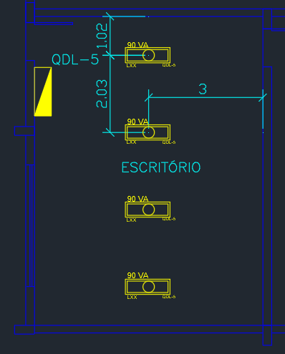
CARACTERISTICAS DO AMBIENTE

SETOR | LARGURA (m) | COMPRIMENTO (m) | ALTURA (m) | ALTURA DE TRABALHO (m) | Hlp (m) | TETO | PAREDE | PISO | TIPO DE LÂMPADA
ESCRITÓRIO | 6 | 8.12 | 3 | 0.8 | 2.2 | BRANCO | BEGE | AZULEJO CINZA | FLUORESCENTE

LUMINÁRIA SELECIONADA
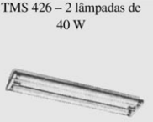
CARACTERISTICAS LUMINÁRIA
MODELO | TSM 426 - 2 lampadas de 40W
FABRICANTE | Phillips

LÂMPADA E RETOR SELECIONADOS

CARACTERISTICAS LÂMPADA |  |  | CARACTERISTICAS REATOR
MODELO | Luminária TMS 426 |  | MODELO | POUP-AFP-6F
FABRICANTE | Phillips |  | FABRICANTE | Intral
POTÊNCIA (W) | 40 |  | POTÊNCIA REATOR | 4
FLUXO LUMINOSO | 3000 |  | F.P | 0.97
NÚMERO DE LUMINÁRIAS | 2

DETERMINAÇÃO DO FATOR DE DEPRECIAÇÃO (Fdl)

Categoria da Luminaria | IV
Vida útil da lampada (tabela 2.1 mamede) (h) | 10000
Tempo de manutenção (meses) | 11.90
Categoria do local | LIMPO
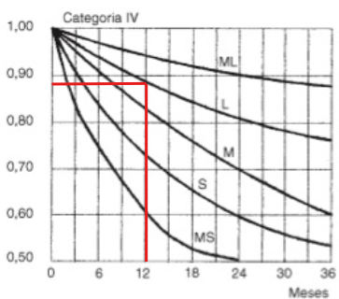

FATOR DE DEPRECIAÇÃO | 0.88

DETERMINAÇÃO DO FATOR DE UTILIZAÇÃO (Fu)

K | 1.57

tera que fazer interpolação pois 1,52 nao existe na tabela 2.9 do mamede

TETO | BRANCO
PAREDE | BEGE
PISO | AZULEJO CINZA
pte | 70%
ppa | 50%
pp | 45%
Fu | 0.61

DETERMINAÇÃO DE ILUMINAMENTO (E)

IDADE | 41 anos
VELOCIDADE E PRECISÃO | Importante
REFLETÂNCIA NO FUNDO DA TAREFA | 40%
PESO FINAL | 0

CATEGORIA B - REQUISITOS VISUAIS LIMITADOS
ILUMINAMENTO (Lux) | 200

DETERMINAÇÃO DE FLUXO TOTAL (Wt)

Wt (lm) | 18152.01

DETERMINAÇÃO DE NÚMERO DE LUMINÁRIAS (Nlu)

Nlu | 3.03
Nlu - Final | 4.00

DISTRIBUIÇÃO DE LUMINÁRIAS

LUMINÁRIAS EIXO X | 1
LUMINÁRIAS EIXO Y | 4

DADOS |  | VERIFICAÇÃO
X (m) | 3.00 | SIM
X1 (m) | 3.00 | SIM
Y (m) | 2.03 | SIM
Y1 (m) | 1.02 | SIM
Hlp*1,5 (m) | 3.3 | -

POTÊNCIA DO PONTO DE ILUMINAÇÃO

Tensão de alimentação (V) | 220
Potencia do conjunto (VA) | 84.12
Potencia selecionada para o ponto (VA) | 90
Potencia do arranjo (VA) | 360
Corrente de projeto (VA) | 1.64

DISTRIBUIÇÃO FINAL

Controle de Qualidade
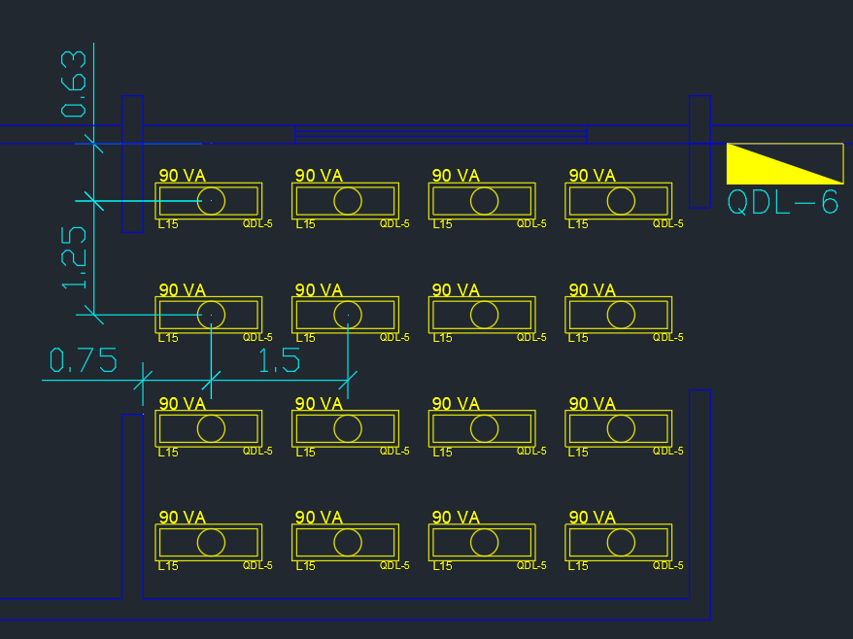
CARACTERISTICAS DO AMBIENTE

SETOR | LARGURA (m) | COMPRIMENTO (m) | ALTURA (m) | ALTURA DE TRABALHO (m) | Hlp (m) | TETO | PAREDE | PISO | TIPO DE LÂMPADA
CONTROLE DE QUALIDADE | 6 | 5 | 3 | 0.8 | 2.2 | BRANCO | BRANCA | AZULEJO CINZA | FLUORESCENTE

LUMINÁRIA SELECIONADA

CARACTERISTICAS LUMINÁRIA
MODELO | TSM 426 - 2 lampadas de 40W
FABRICANTE | Phillips

LÂMPADA E RETOR SELECIONADOS

CARACTERISTICAS LÂMPADA |  |  | CARACTERISTICAS REATOR
MODELO | Luminária TMS 426 |  | MODELO | POUP-AFP-6F
FABRICANTE | Phillips |  | FABRICANTE | Intral
POTÊNCIA (W) | 40 |  | POTÊNCIA REATOR | 4
FLUXO LUMINOSO | 3000 |  | F.P | 0.97
NÚMERO DE LUMINÁRIAS | 2

DETERMINAÇÃO DO FATOR DE DEPRECIAÇÃO (Fdl)

Categoria da Luminaria | IV
Vida útil da lampada (tabela 2.1 mamede) (h) | 10000
Tempo de manutenção (meses) | 11.90
Categoria do local | LIMPO

FATOR DE DEPRECIAÇÃO | 0.88

DETERMINAÇÃO DO FATOR DE UTILIZAÇÃO (Fu)

K | 1.24

tera que fazer interpolação pois 1,52 nao existe na tabela 2.9 do mamede

TETO | BRANCO
PAREDE | BRANCA
PISO | AZULEJO CINZA
pte | 70%
ppa | 50%
pp | 45%
Fu | 0.56

DETERMINAÇÃO DE ILUMINAMENTO (E)

IDADE | 41 anos
VELOCIDADE E PRECISÃO | Importante
REFLETÂNCIA NO FUNDO DA TAREFA | 40%
PESO FINAL | 0

CATEGORIA B - INSPEÇÃO
ILUMINAMENTO (Lux) | 1500

DETERMINAÇÃO DE FLUXO TOTAL (Wt)

Wt (lm) | 91314.94

DETERMINAÇÃO DE NÚMERO DE LUMINÁRIAS (Nlu)

Nlu | 15.22
Nlu - Final | 16.00

DISTRIBUIÇÃO DE LUMINÁRIAS

LUMINÁRIAS EIXO X | 4
LUMINÁRIAS EIXO Y | 4

DADOS |  | VERIFICAÇÃO
X (m) | 1.50 | SIM
X1 (m) | 0.75 | SIM
Y (m) | 1.25 | SIM
Y1 (m) | 0.63 | SIM
Hlp*1,5 (m) | 3.3 | -

POTÊNCIA DO PONTO DE ILUMINAÇÃO

Tensão de alimentação (V) | 220
Potencia do conjunto (VA) | 84.12
Potencia selecionada para o ponto (VA) | 90
Potencia do arranjo (VA) | 1440
Corrente de projeto (VA) | 6.55

DISTRIBUIÇÃO FINAL

Saida de produto
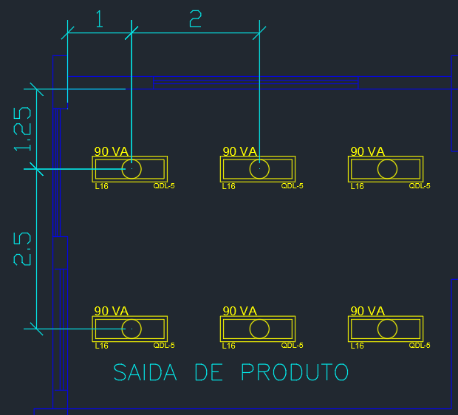
CARACTERISTICAS DO AMBIENTE

SETOR | LARGURA (m) | COMPRIMENTO (m) | ALTURA (m) | ALTURA DE TRABALHO (m) | Hlp (m) | TETO | PAREDE | PISO | TIPO DE LÂMPADA
SAIDA DE PRODUTOS | 6 | 5 | 3 | 0.8 | 2.2 | CLARO | CLARA | AZULEJO CINZA | FLUORESCENTE

LUMINÁRIA SELECIONADA

CARACTERISTICAS LUMINÁRIA
MODELO | TSM 426 - 2 lampadas de 40W
FABRICANTE | Phillips

LÂMPADA E RETOR SELECIONADOS

CARACTERISTICAS LÂMPADA |  |  | CARACTERISTICAS REATOR
MODELO | Luminária TMS 426 |  | MODELO | POUP-AFP-6F
FABRICANTE | Phillips |  | FABRICANTE | Intral
POTÊNCIA (W) | 40 |  | POTÊNCIA REATOR | 4
FLUXO LUMINOSO | 3000 |  | F.P | 0.97
NÚMERO DE LÃMPADA POR LUMINÁRIA | 2

DETERMINAÇÃO DO FATOR DE DEPRECIAÇÃO (Fdl)

Categoria da Luminaria | IV
Vida útil da lampada (tabela 2.1 mamede) (h) | 10000
Tempo de manutenção (meses) | 11.90
Categoria do local | MÉDIO
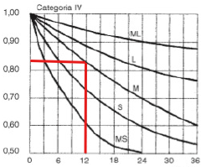

FATOR DE DEPRECIAÇÃO | 0.82

DETERMINAÇÃO DO FATOR DE UTILIZAÇÃO (Fu)

K | 1.24

tera que fazer interpolação pois 1,52 nao existe na tabela 2.9 do mamede

TETO | CLARO
PAREDE | CLARA
PISO | AZULEJO CINZA
pte | 50%
ppa | 50%
pp | 45%
Fu | 0.43

DETERMINAÇÃO DE ILUMINAMENTO (E)

IDADE | 41 anos
VELOCIDADE E PRECISÃO | Importante
REFLETÂNCIA NO FUNDO DA TAREFA | 40%
PESO FINAL | 0

CATEGORIA B - REQUISITOS VISUAIS LIMITADOS
ILUMINAMENTO (Lux) | 300

DETERMINAÇÃO DE FLUXO TOTAL (Wt)

Wt (lm) | 25524.67

DETERMINAÇÃO DE NÚMERO DE LUMINÁRIAS (Nlu)

Nlu | 4.25
Nlu - Final | 6.00

DISTRIBUIÇÃO DE LUMINÁRIAS

LUMINÁRIAS EIXO X | 3
LUMINÁRIAS EIXO Y | 2

DADOS |  | VERIFICAÇÃO
X (m) | 2.00 | SIM
X1 (m) | 1.00 | SIM
Y (m) | 2.50 | SIM
Y1 (m) | 1.25 | SIM
Hlp*1,5 (m) | 3.3 | -

POTÊNCIA DO PONTO DE ILUMINAÇÃO

Tensão de alimentação (V) | 220
Potencia do conjunto (VA) | 84.12
Potencia selecionada para o ponto (VA) | 90
Potencia do arranjo (VA) | 540
Corrente de projeto (VA) | 2.45

DISTRIBUIÇÃO FINAL

Banheiro
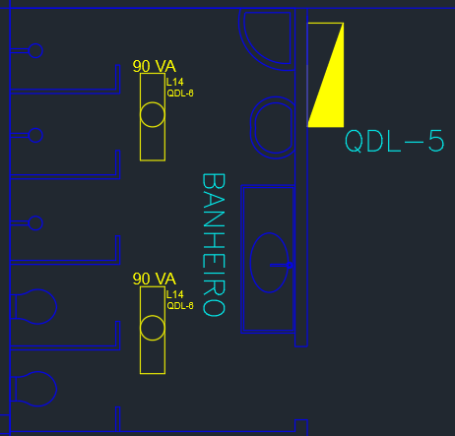
CARACTERISTICAS DO AMBIENTE

SETOR | LARGURA (m) | COMPRIMENTO (m) | ALTURA (m) | ALTURA DE TRABALHO (m) | Hlp (m) | TETO | PAREDE | PISO | TIPO DE LÂMPADA
BANHEIRO | 3.5 | 5.23 | 3 | 0.8 | 2.2 | CLARO | CLARA | AZULEJO CINZA | FLUORESCENTE

LUMINÁRIA SELECIONADA

CARACTERISTICAS LUMINÁRIA
MODELO | TSM 426 - 2 lampadas de 40W
FABRICANTE | Phillips

LÂMPADA E RETOR SELECIONADOS

CARACTERISTICAS LÂMPADA |  |  | CARACTERISTICAS REATOR
MODELO | Luminária TMS 426 |  | MODELO | POUP-AFP-6F
FABRICANTE | Phillips |  | FABRICANTE | Intral
POTÊNCIA (W) | 40 |  | POTÊNCIA REATOR | 4
FLUXO LUMINOSO | 3000 |  | F.P | 0.97
NÚMERO DE LUMINÁRIAS | 2

DETERMINAÇÃO DO FATOR DE DEPRECIAÇÃO (Fdl)

Categoria da Luminaria | IV
Vida útil da lampada (tabela 2.1 mamede) (h) | 10000
Tempo de manutenção (meses) | 11.90
Categoria do local | MUITO LIMPO
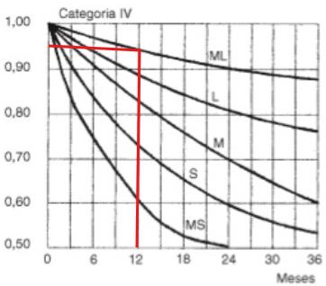

FATOR DE DEPRECIAÇÃO | 0.96

DETERMINAÇÃO DO FATOR DE UTILIZAÇÃO (Fu)

K | 0.95

tera que fazer interpolação pois 1,52 nao existe na tabela 2.9 do mamede

TETO | CLARO
PAREDE | CLARA
PISO | AZULEJO CINZA
pte | 50%
ppa | 50%
pp | 45%
Fu | 0.36

DETERMINAÇÃO DE ILUMINAMENTO (E)

IDADE | 41 anos
VELOCIDADE E PRECISÃO | Importante
REFLETÂNCIA NO FUNDO DA TAREFA | 40%
PESO FINAL | 0

CATEGORIA B - INSPEÇÃO
ILUMINAMENTO (Lux) | 200

DETERMINAÇÃO DE FLUXO TOTAL (Wt)

Wt (lm) | 10593.17

DETERMINAÇÃO DE NÚMERO DE LUMINÁRIAS (Nlu)

Nlu | 1.77
Nlu - Final | 2.00

DISTRIBUIÇÃO DE LUMINÁRIAS

LUMINÁRIAS EIXO X | 1
LUMINÁRIAS EIXO Y | 2

DADOS |  | VERIFICAÇÃO
X (m) | 1.75 | SIM
X1 (m) | 1.75 | SIM
Y (m) | 2.62 | SIM
Y1 (m) | 1.31 | SIM
Hlp*1,5 (m) | 3.3 | -

POTÊNCIA DO PONTO DE ILUMINAÇÃO

Tensão de alimentação (V) | 220
Potencia do conjunto (VA) | 84.12
Potencia selecionada para o ponto (VA) | 90
Potencia do arranjo (VA) | 180
Corrente de projeto (VA) | 0.82

DISTRIBUIÇÃO FINAL

